상품제안서
타포린 화이트 3종 | 상품코드: S43217

 |  |  |  |  |  |  | 02-713-8555 | www.synergygift.co.kr
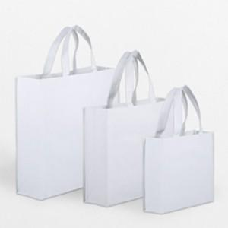

【상세/제작정보】

【인쇄/포장옵션】 | 실크, 풀칼라 / OPP(비닐)

【공급단가】 | 수량 | 300~ | 500~ | 1,000~ | 3,000~ | 5,000~
*VAT별도 | 소 : 300-245-100 | 1,950원 | 1,900원 | 1,840원 | 1,750원 | 1,720원
 | 중 : 330-420-130 | 2,080원 | 2,030원 | 1,960원 | 1,870원 | 1,840원
 | 대 : 480-430-150 | 2,210원 | 2,150원 | 2,090원 | 1,980원 | 1,950원

【상품 URL】 | https://www.synergygift.co.kr:443/src/goods_detail.php?gdno=43217

